login project
Project Name : | Milk Login |  |  |  |  |  |  | Pass | 11
Create By : | natcha.tump@gmail.com |  |  |  |  |  |  | Fail | 0
URL : |  |  |  |  |  |  |  | Execute | 11
 |  |  |  |  |  |  |  | Total | 10
Test Case ID | Function | Sub Function | P/N | Data Test | Test Step | Expected Details | result | Status | Date | Remark

1 | เข้าสู่แอพลิเคชั่น | Default Page | P |  | 1. เข้าแอพ Milk Login | เมื่อระบบทำการเข้าสู่หน้าจอ "Milk Login" ระบบจะแสดงรายละเอียดดังนี้ 1. ชื่อหน้าจอ "Milk Login" 2. Field Username 3. Field Password 4. ปุ่ม Login | 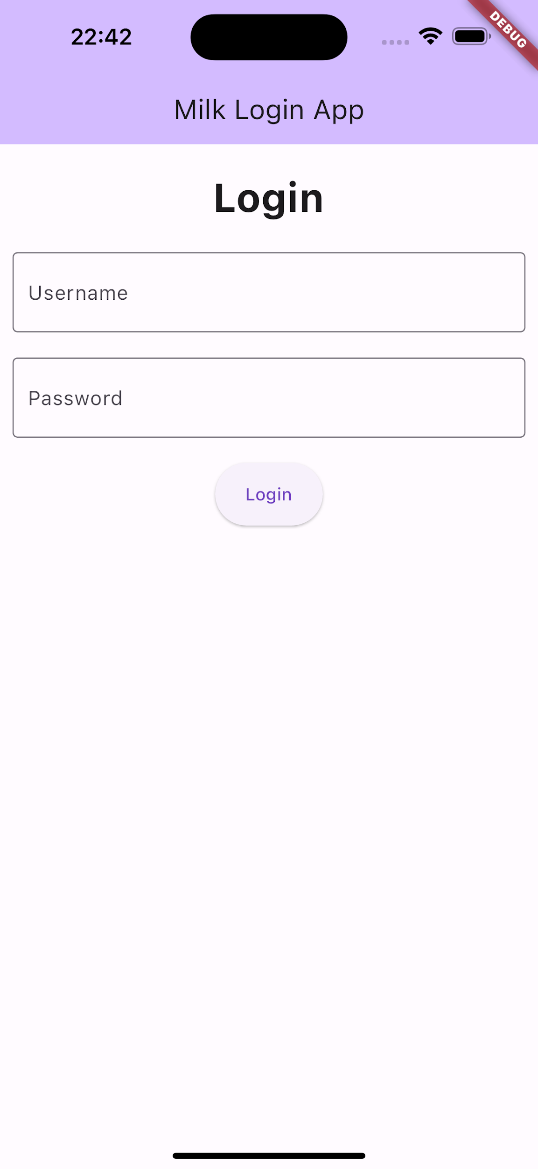 | Pass | 11/12/2023
2 | ชื่อหน้าจอ "Milk Login" | ตรวจสอบชื่อหน้าจอ | P |  | 1. เข้าแอพ Milk Login | ระบบแสดงชื่อหน้าจอ"Milk Login App" |  | Pass | 11/12/2023
3 | Field Username | ตรวจสอบการเปลี่ยนแปลงเมื่อกดที่ Username TextField | P |  | 1. เข้าแอพ Milk Login 2. กด Username TextField | Username TextField ต้องมีกรอบสีม่วงขึ้นพร้อมกับ cursor และ physical keyboard ปรากฏขึ้น | 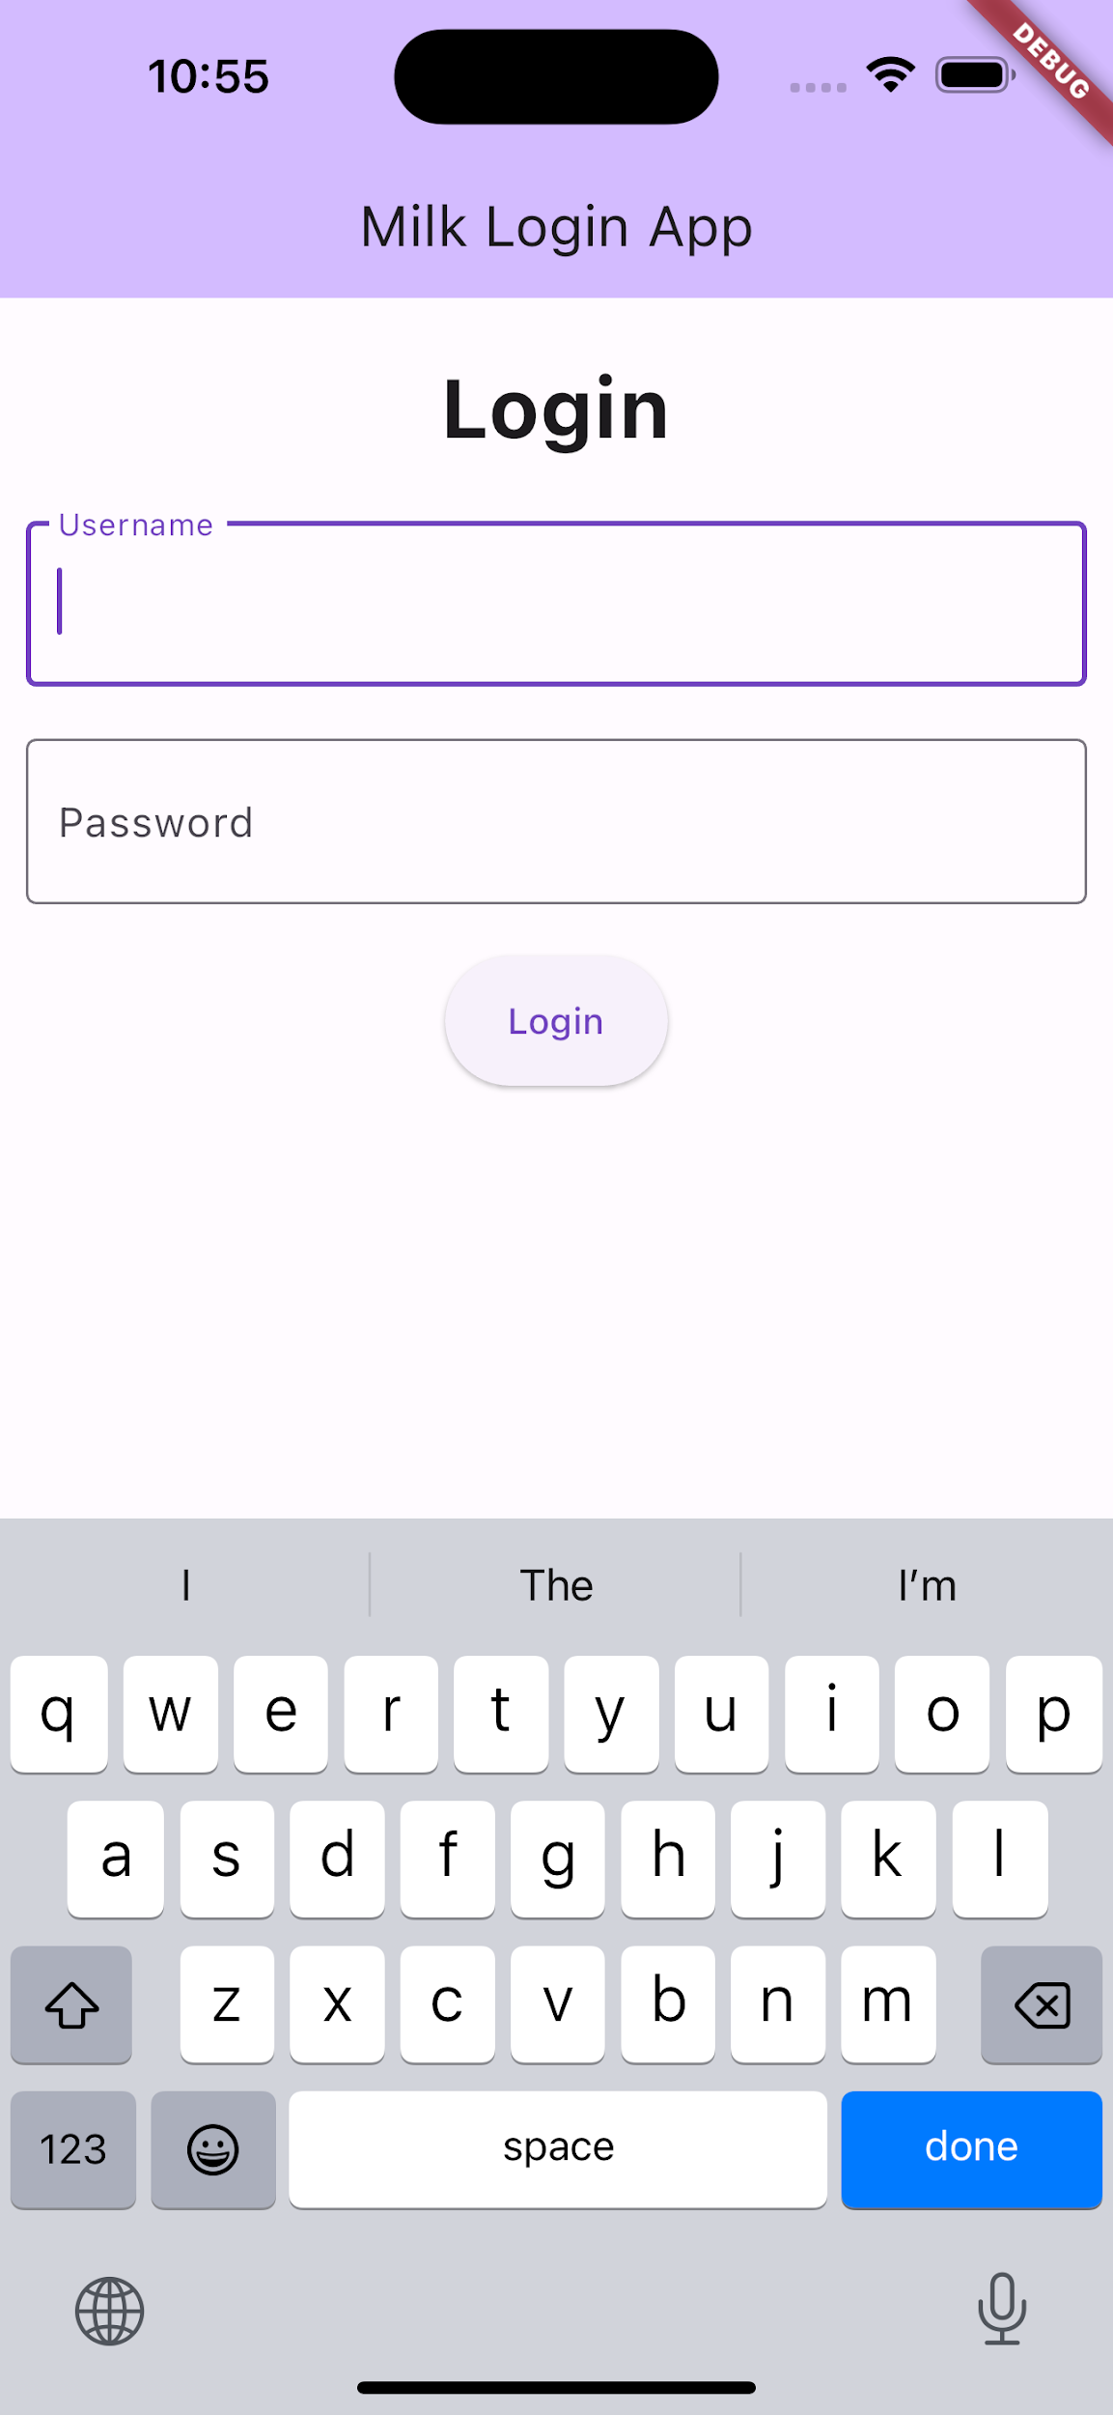 | Pass | 11/12/2023
4 | Field Username | ตรวจสอบการกรอกข้อมูลในรูปแบบตัวหนังสือ ตัวเลข และ ตัวอักษรพิเศษ | P | Field Username: testtest@123 | 1. เข้าแอพ Milk Login 2. กด Username TextField 3. กรอกข้อมูล | ระบบรองรับการกรอกข้อมูลในรูปแบบตัวหนังสือ ตัวเลข และ ตัวอักษรพิเศษ | 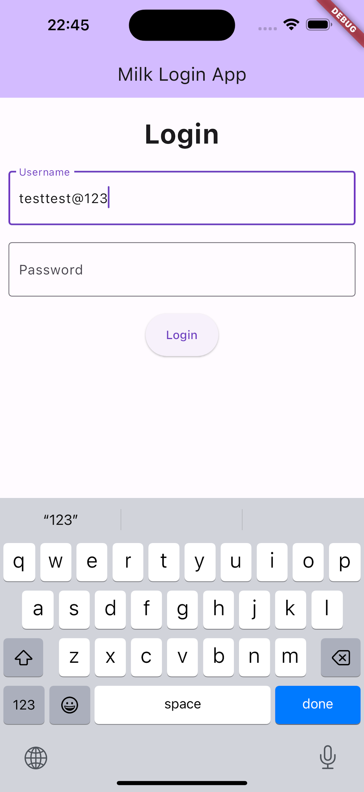 | Pass | 11/12/2023
5 | Field Password | ตรวจสอบการเปลี่ยนแปลงเมื่อกดที่ Password TextField | P |  | 1. เข้าแอพ Milk Login 2. กด Password TextField | Password TextField ต้องมีกรอบสีม่วงขึ้นพร้อมกับ cursor และ physical keyboard ปรากฏขึ้น | 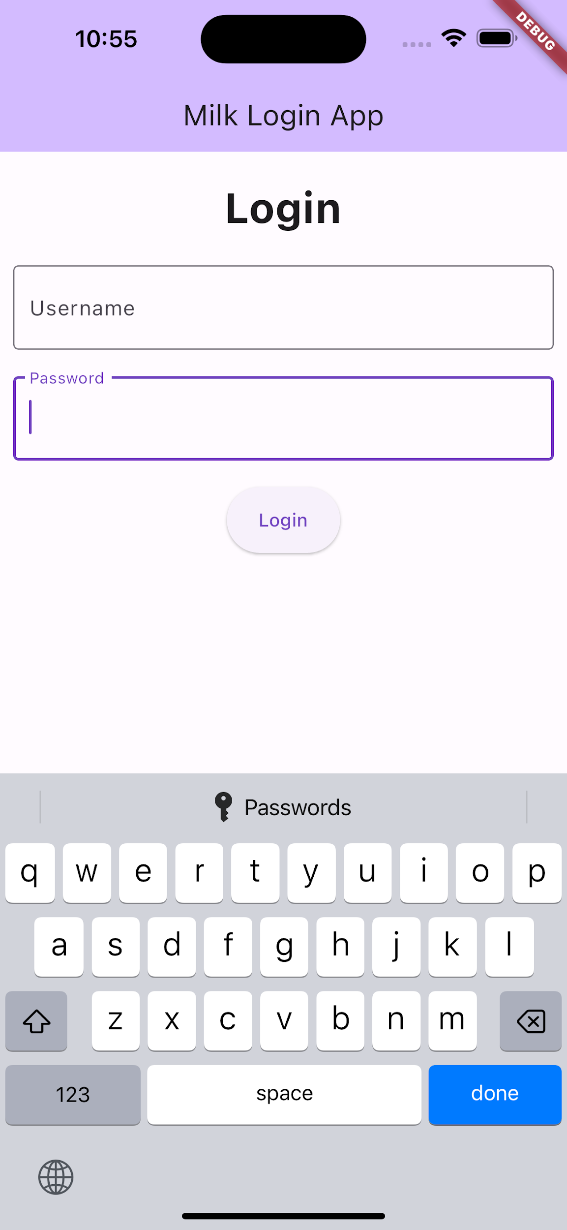 | Pass | 11/12/2023
6 | Field Password | ตรวจสอบการกรอกข้อมูลในรูปแบบตัวหนังสือ ตัวเลข และ ตัวอักษรพิเศษ | P | Field Password: 123456789@abc | 1. เข้าแอพ Milk Login 2. กด Password TextField 3. กรอกข้อมูล | ระบบแสดงจุดไข่ปลาตามจำนวนข้อมูลที่กรอก | 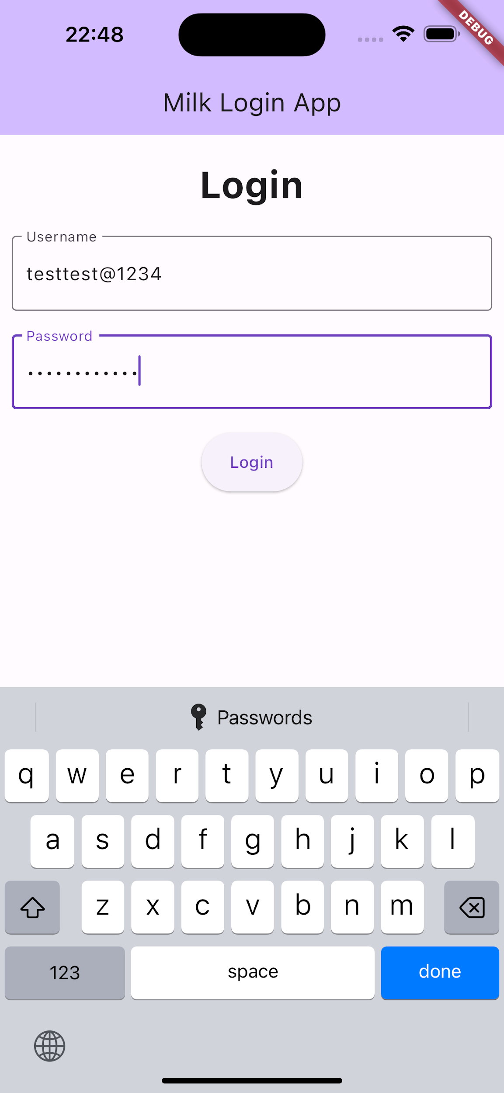 | Pass | 11/12/2023
7 | ปุ่ม Login | ตรวจสอบการกดปุ่ม Login เมื่อ Username TextField ไม่มีข้อมูล | N |  | 1. เข้าแอพ Milk Login 2. ไม่ต้องกรอกข้อมูลทั้ง Username และ Password TextField 3. กดปุ่ม Login | ระบบทำการแจ้งเตือนว่า "Username Empty Must enter Username" และมีปุ่ม OK | 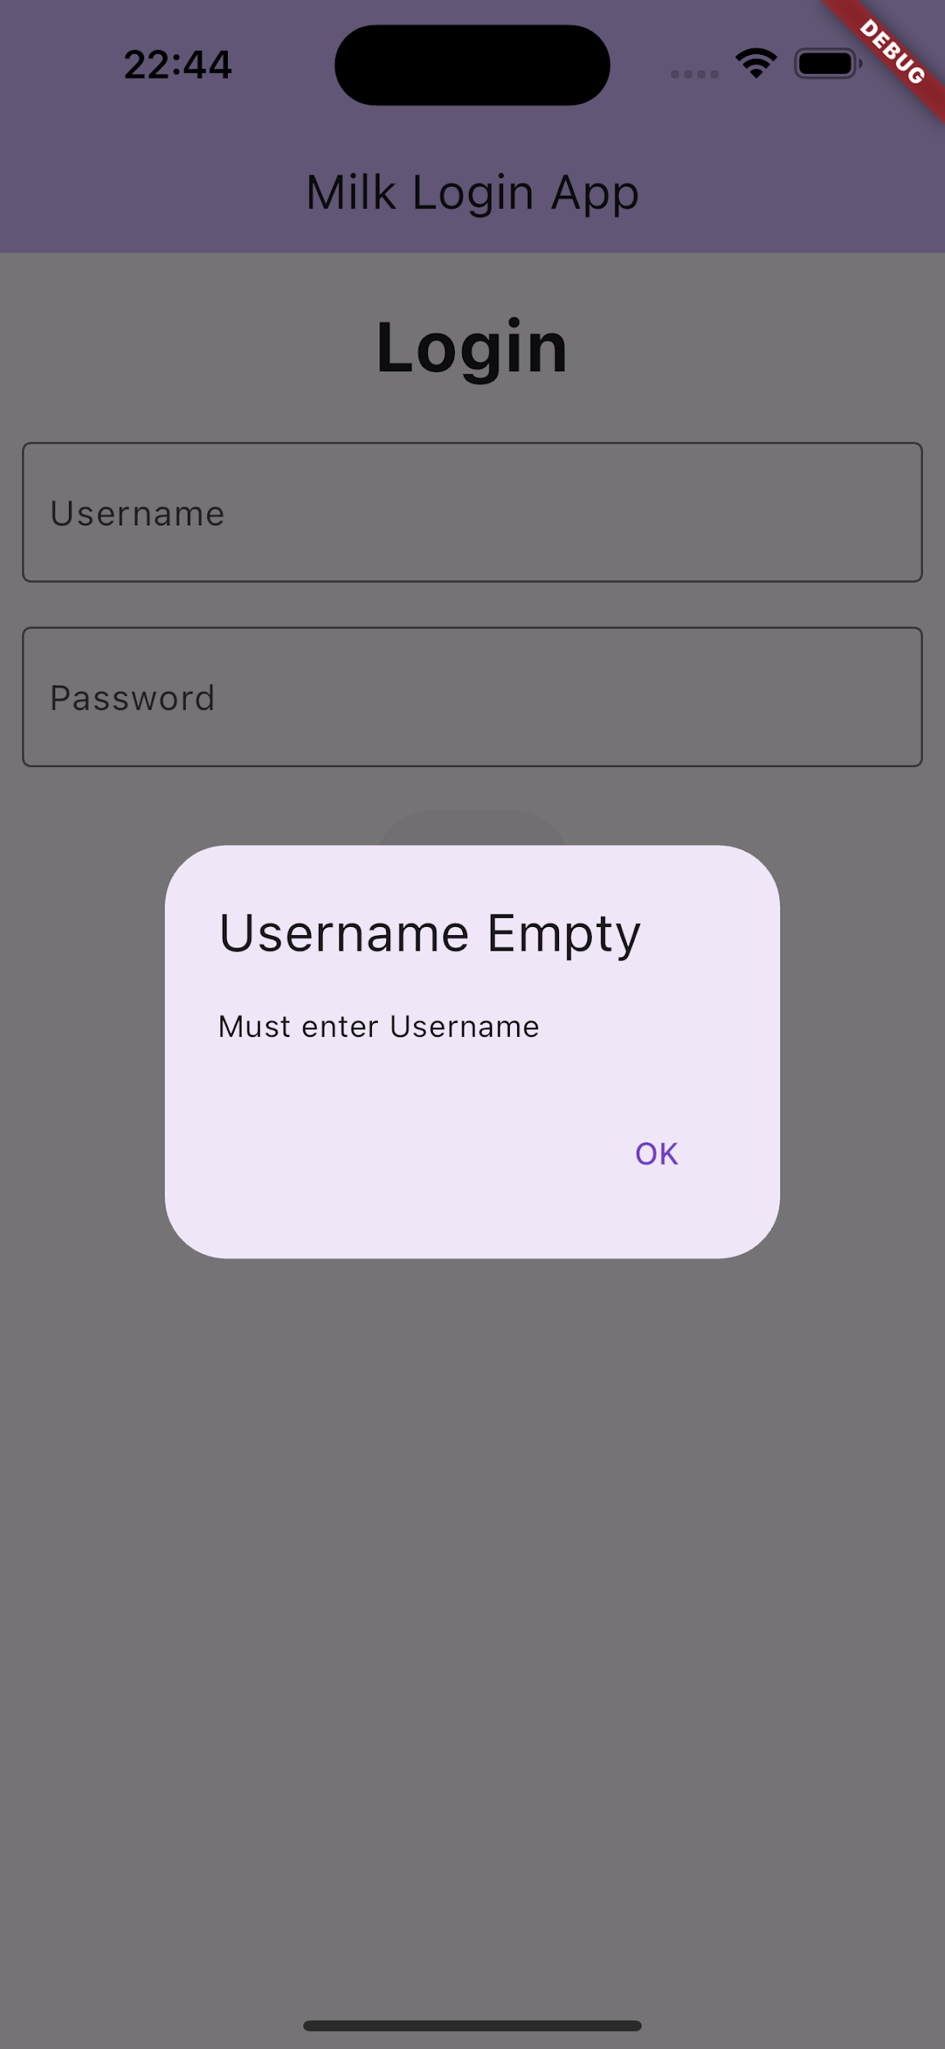 | Pass | 11/12/2023
8 | ปุ่ม Login | ตรวจสอบการกดปุ่ม Login เมื่อ Username TextField มีข้อมูลและ Password TextField ไม่มีข้อมูล | N | Field Username: testtest@123 | 1. เข้าแอพ Milk Login 2. กด Username TextField และกรอกข้อมูล 3. ไม่ต้องกรอกข้อมูลใน Password TextField 4. กดปุ่ม Login | ระบบทำการแจ้งเตือนว่า "Password Empty Must enter Password" และมีปุ่ม OK | 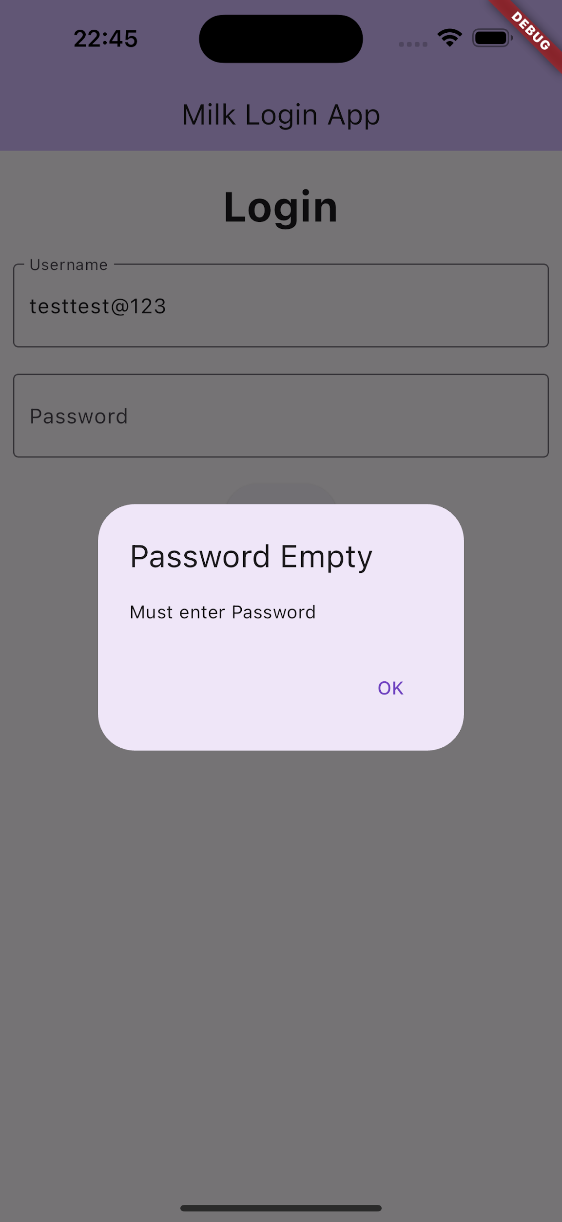 | Pass | 11/12/2023
9 | ปุ่ม Login | ตรวจสอบการกดปุ่ม Login เมื่อ Username, Password TextField มีข้อมูล และเป็นข้อมูลที่มีอยู่ในฐานข้อมูล | P | Field Username: testusername Field Password: 123456789 | 1. เข้าแอพ Milk Login 2. กด Username TextField และกรอกข้อมูล 3. กด Password TextField และกรอกข้อมูล 4. กดปุ่ม Login | ระบบทำการแจ้งเตือนว่า "Loginc Successfully You can use our system right now" และมีปุ่ม OK | 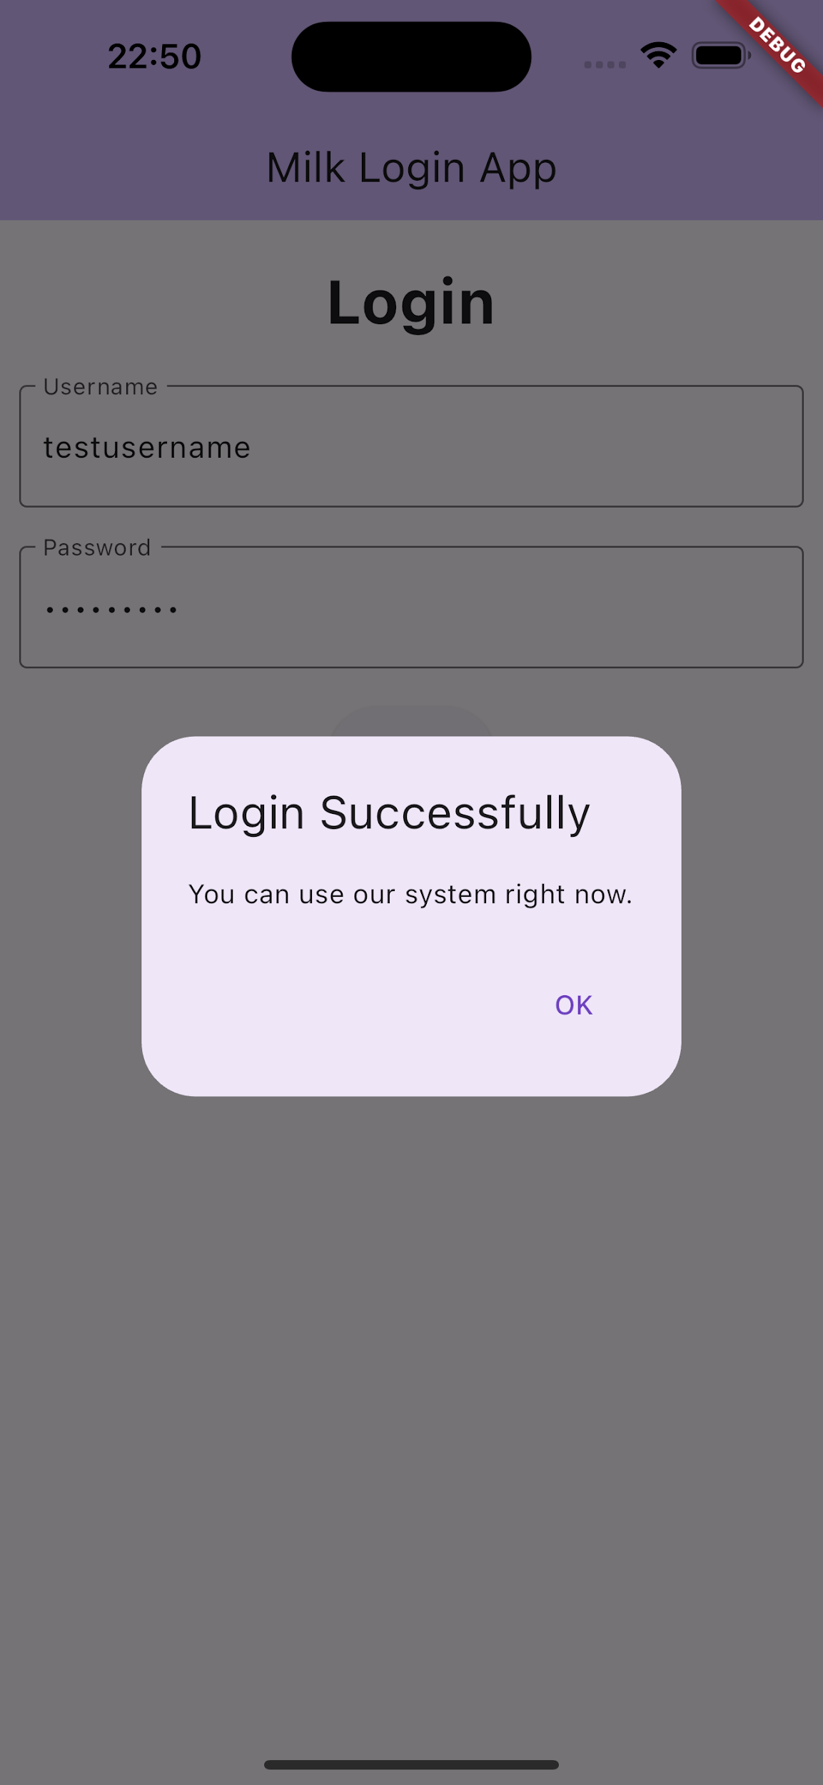 | Pass | 11/12/2023
10 | ปุ่ม Login | ตรวจสอบการกดปุ่ม Login เมื่อ Username, Password TextField มีข้อมูล และเป็นข้อมูลที่ไม่มีอยู่ในฐานข้อมูล | N | Field Username: testtest@1234 Field Password: 123456789@ab | 1. เข้าแอพ Milk Login 2. กด Username TextField และกรอกข้อมูล 3. กด Password TextField และกรอกข้อมูล 4. กดปุ่ม Login | ระบบทำการแจ้งเตือนว่า "Invalid Input Username or Password is invalid" และมีปุ่ม OK | 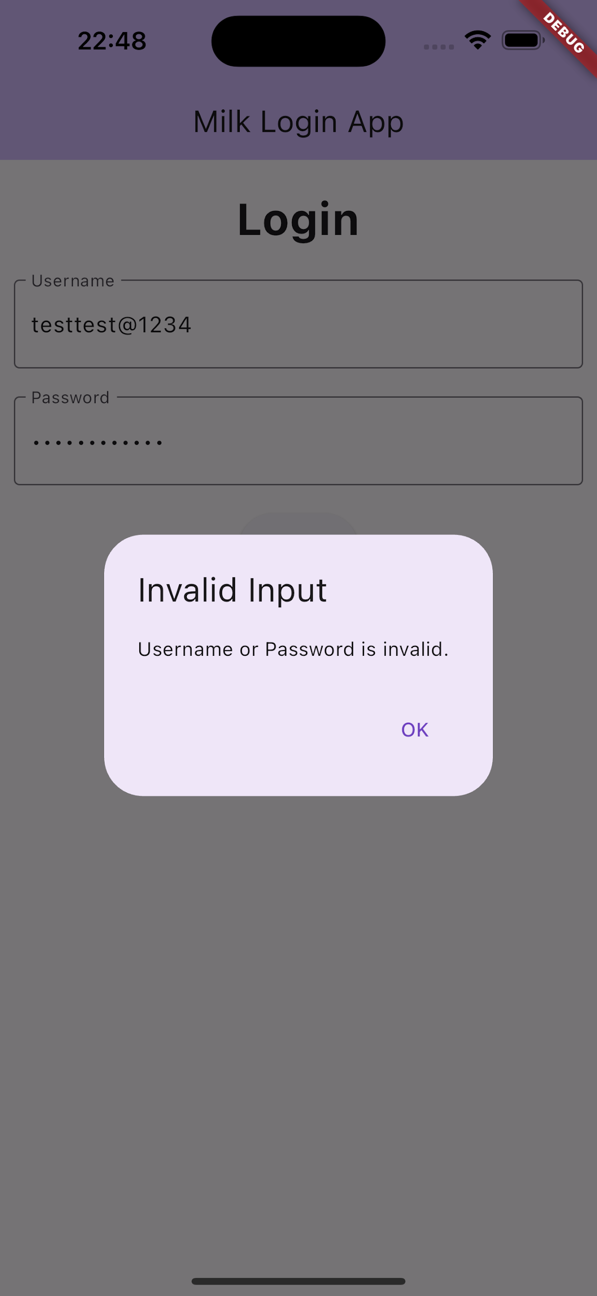 | Pass | 11/12/2023
11 | ปุ่ม OK | ตรวจสอบการกดปุ่ม OK บน Alert หรือ Popup | N |  | 1. เข้าแอพ Milk Login 2. กดปุ่ม Login 3. กดปุ่ม OK บน Alert หรือ Popup | ระบบปิด Alert หรือ Popup เมื่อกดปุ่ม OK | Click_OK_on_Alert | Pass | 11/12/2023

